DBMON 설치방법
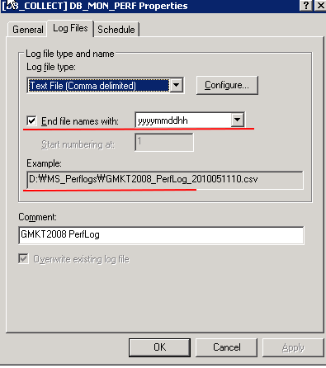
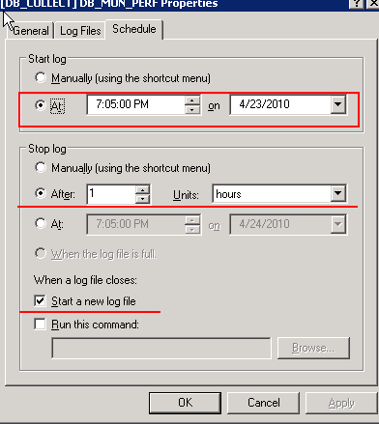
[DBMON 설치 방법]

1. Sample되는 장비의 DBMON을 최신 버전으로 백업 받는다.
 | 구 지마켓의 경우 CONTENTSDB를 백업.
 | 구 옥션의 경우 CLUBDB2를 백업

 | DATABASE BACKUP DMON TO DISK = '경로'

2. 백업 받은 DBMON을 설치하고자 하는 장비에 COPY 하거나 네트워크 복원이 가능하면 복원 실행

 | use master
 | go

 | RESTORE DATABASE DBMON
 | FROM DISK ='파일 경로'
 | WITH RECOVERY
 | ,MOVE 'DBMON_DATA_01' TO '디스크:\DATA\DBMON_DATA_01.MDF'
 | ,MOVE 'DBMON_LOG' TO '디스크:\DATA\DBMON_LOG.LDF'
 | ,REPLACE
 | go

3. DBMON에서 공통으로 사용하게될 dbareprot 계정 생성 후 권한 부여
이미 유저가 있으면 SID 값 동일한지 확인
 | USE DBMON
 | go

 | CREATE LOGIN [dbareport] WITH PASSWORD = 0x0100ADCCC0771A51FE84F162765C5B67F0E0ABED97A816E0B4A5 HASHED,
 | SID = 0x2A5FC9E1EC3C2845877D0D815224B8FD,
 | DEFAULT_DATABASE = [dbmon]
 | , CHECK_POLICY = OFF
 | , CHECK_EXPIRATION = OFF

 | exec sp_grantdbaccess 'dbareport', 'dbareport'
 | exec sp_addrolemember 'db_datareader', 'dbareport'
 | go

4. 수집되어졌던 데이터 삭제 - 테이블이 추가될 수 있으니 확인하고 처리
 | use dbmon
 | go
 | -- 이 쿼리 실행해서 나온것을 truncate 처리
 | select 'truncate table ' + lower(name) from sys.tables order by name
 | go

5. JOB 생성 & 실행
 | SQL 2005 이상일 경우 : | 성능관리\DBMON_JOB.sql
 | SQL 2005 이하일 경우 | 성능관리\DBMON_NOPartition_Job.sql
 |  | 성능관리\DBMON_NOPartition.sql
 |  | SQL 2005 이하일 경우는 테이블 모두 삭제한후 NOPartition.sql 파일을 실행해서 생성해줘야 합니다.

 | JOB을 생성하면 아래 그림과 같으며, 밑줄친 JOB은 기본 실행 주기가 있지만 장비 성격에 따라 수정해야합니다.
 | [DB_BATCH] FREE FLUSH DB JOB은 msdb만 초기화 하게 되어 있으나 DBA등 관리 DB도 초기화 하고 싶으면 단계에 추가합니다.
 | [DB_COLLECT] DB_MON_TOKEN_CACHE 경우 DBCC FREESYSTEMCACHE ('TokenAndPermUserStore') 수행하는 초기화 사이즈를 셋팅하셔야 합니다.

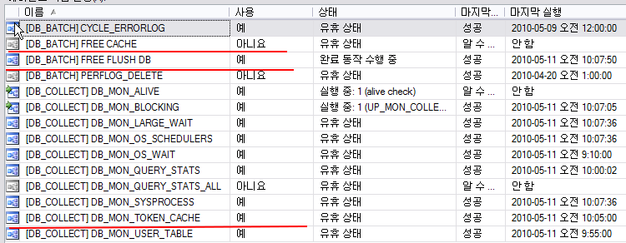

6. ALERT 설정
 | Alert 블로킹 : | ALERT_SYSTEM\Blocking.htm
 | Alert CPU : | ALERT_SYSTEM\CPU.htm
 | Alert User Connection : | ALERT_SYSTEM\User Connections.htm

 | 각 장비의 Alert를 위의 형식으로 load 하여 setting 합니다.
 | Alert 발생 수치는 장비별로 다르므로 적절히 조정합니다.
 | ALERT_SYSTEM\alert_system.cmd |  | 파일을 D:ALERT_SYSTEM 폴더 아래 둡니다.

 | 명령어는
 | sqlcmd -S(local) -E -Q"DECLARE @vMessage NVARCHAR(2000);SET @vMessage=REPLACE('"%1"','""','');EXECUTE DBMON.dbo.up_mon_alert_system 'TOTAL', 1,@vMessage, 'Y'"
 | 이며, 구옥션의 경우 클러스터 장비이기 때문에 -S서버명을 명시해야 합니다.
 | EXECUTE DBMON.dbo.up_mon_alert_system 'TOTAL', 'N' |  |  | 문자 발송하지 않음(구옥션에 해당)
 | EXECUTE DBMON.dbo.up_mon_alert_system 'TOTAL', 'Y' |  |  | 문자 발송함 (구 지마켓에 해당)

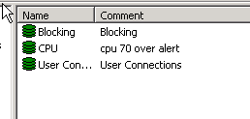

7. 통합 성능 Counter 수집

 | ALERT_SYSTEM\[DB_COLLECT] DB_MON_PERF_Auction.htm
 | ALERT_SYSTEM\[DB_COLLECT] DB_MON_PERF_Gmarket.htm

 | 공통으로 수집하는 2초간 성능 Counter 수집 내역을 Load 하여 아래 처럼 셋팅합니다.

 | 주의사항) 구 옥션의 경우 클러스터 장비이기 때문에 패시브, 액티브 둘다 설정 해야하며, 성능 Counter가 수집되는 폴더에 권한을 부여해야 합니다.

 | - Perfomance Logs and Alerts 서비스 Network Service로 시작 계정 변경 (이 계정으로 해야 Log과 Alert가 동시에 실행가능한 권한입니다.)

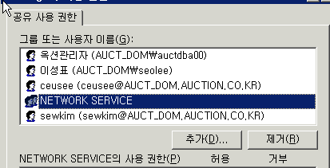

 | - 수집되는 폴더에 NETWORK SERVICE 권한 부여, 클러스터메니저에서 추가와 해당 폴더에서 직접 추가 둘다해줘야 합니다.

 | - 파일 형식 : yyymmddhh
 | - 파일 명 : 장비명_PerfLog_
 | - 일정 시작은 Manualy로 하지 말고 셋팅후 정각부터 시작되게 처리해 놓습니다.

Table Size
기준일 : 2010-05-24 |  |  |  |  | 기준일 : 2010-05-20
장비 | table_name | row_count | reserved | connection | servername | countername | avg_connection
GMKT2008 | DB_MON_SYSPROCESS | 15222267 | 24823 | 1424 | CLUBDB2 | User Connections | 107
GMKT2008 | DB_MON_QUERY_PLAN | 57196 | 3433 | 1424 | CONTENTSDB | User Connections | 2099
GMKT2008 | DB_MON_QUERY_STATS_ALL | 655691 | 1660 | 1424 | GMKT2008 | User Connections | 1424
GMKT2008 | DB_MON_QUERY_STATS | 3477595 | 838 | 1424 | ITEMDB1 | User Connections | 485
GMKT2008 | DB_MON_LARGE_WAIT | 111717 | 303 | 1424 | MAINDB2 | User Connections | 1021
GMKT2008 | DB_MON_OS_SCHEDULERS | 1465536 | 240 | 1424 | PASTDB1 | User Connections | 371
GMKT2008 | DB_MON_QUERY_STATS_TOTAL | 1687930 | 214 | 1424
GMKT2008 | DB_MON_ALIVE | 2068244 | 50 | 1424
GMKT2008 | DB_MON_HOST_CONNECTION | 600650 | 38 | 1424 | 합계 : row_count | 열 레이블
GMKT2008 | DB_MON_BLOCKING | 10339 | 24 | 1424 | 행 레이블 | CLUBDB2 | CONTENTSDB | GMKT2008 | itemdb1 | maindb2 | PASTDB | 총합계
GMKT2008 | DB_MON_OS_WAIT | 9676 | 2 | 1424 | DB_MON_SYSPROCESS | 1503782 | 33791863 | 15222267 | 7109735 | 15411001 | 5676753 | 78715401
GMKT2008 | DB_MON_USER_TABLE | 21839 | 1 | 1424 | 총합계 | 1503782 | 33791863 | 15222267 | 7109735 | 15411001 | 5676753 | 78715401
PASTDB | DB_MON_SYSPROCESS | 5676753 | 9162 | 371
Row 수
PASTDB | DB_MON_QUERY_PLAN | 3918 | 176 | 371
PASTDB | DB_MON_OS_SCHEDULERS | 1095360 | 175 | 371
PASTDB | DB_MON_LARGE_WAIT | 21899 | 75 | 371
PASTDB | DB_MON_QUERY_STATS | 252032 | 60 | 371
PASTDB | DB_MON_QUERY_STATS_ALL | 8628 | 15 | 371
PASTDB | DB_MON_QUERY_STATS_TOTAL | 64090 | 8 | 371
PASTDB | DB_MON_HOST_CONNECTION | 118285 | 7 | 371
PASTDB | DB_MON_BLOCKING | 2514 | 7 | 371
PASTDB | DB_MON_OS_WAIT | 7994 | 1 | 371
CONTENTSDB | DB_MON_SYSPROCESS | 33791863 | 54328 | 2099
CONTENTSDB | DB_MON_QUERY_STATS_ALL | 547688 | 983 | 2099
CONTENTSDB | DB_MON_LARGE_WAIT | 148224 | 351 | 2099
CONTENTSDB | DB_MON_OS_SCHEDULERS | 770528 | 136 | 2099
CONTENTSDB | DB_MON_QUERY_STATS | 561403 | 134 | 2099
CONTENTSDB | DB_MON_BLOCKING | 55255 | 132 | 2099
CONTENTSDB | DB_MON_ALIVE | 2678604 | 65 | 2099
CONTENTSDB | DB_MON_QUERY_PLAN | 1311 | 61 | 2099
CONTENTSDB | DB_MON_HOST_CONNECTION | 627813 | 38 | 2099
CONTENTSDB | DB_MON_QUERY_STATS_TOTAL | 290265 | 36 | 2099
CONTENTSDB | DB_MON_OS_WAIT | 9023 | 2 | 2099
CONTENTSDB | DB_MON_ALERT_SYSTEM | 1473 | 0 | 2099
CONTENTSDB | DB_MON_USER_TABLE | 6108 | 0 | 2099
maindb2 | DB_MON_SYSPROCESS | 15411001 | 24652 | 1021
maindb2 | DB_MON_QUERY_STATS | 2385461 | 624 | 1021
connection 수별 reserved
 | reserved | User Connections
CLUBDB2 | 2460 | 107
CONTENTSDB | 54328 | 2099
GMKT2008 | 24823 | 1424
ITEMDB1 | 11483 | 485
MAINDB2 | 24652 | 1021
PASTDB1 | 9162 | 371
maindb2 | DB_MON_QUERY_PLAN | 14795 | 490 | 1021
maindb2 | DB_MON_QUERY_STATS_ALL | 93076 | 139 | 1021
maindb2 | DB_MON_QUERY_STATS_TOTAL | 769044 | 97 | 1021
maindb2 | DB_MON_LARGE_WAIT | 44653 | 88 | 1021
maindb2 | DB_MON_HOST_CONNECTION | 788402 | 53 | 1021
maindb2 | DB_MON_ALIVE | 1786832 | 43 | 1021
maindb2 | DB_MON_BLOCKING | 8449 | 19 | 1021
maindb2 | DB_MON_TOKEN_CACHE | 171369 | 10 | 1021
maindb2 | DB_MON_OS_WAIT | 8635 | 1 | 1021
maindb2 | DB_MON_ALERT_SYSTEM | 1421 | 0 | 1021
maindb2 | DB_MON_USER_TABLE | 4408 | 0 | 1021
itemdb1 | DB_MON_SYSPROCESS | 7109735 | 11483 | 485
itemdb1 | DB_MON_QUERY_STATS | 611931 | 156 | 485
itemdb1 | DB_MON_OS_SCHEDULERS | 912720 | 146 | 485
itemdb1 | DB_MON_QUERY_STATS_ALL | 25541 | 55 | 485
itemdb1 | DB_MON_ALIVE | 1726477 | 42 | 485
itemdb1 | DB_MON_HOST_CONNECTION | 524182 | 31 | 485
itemdb1 | DB_MON_QUERY_PLAN | 1376 | 27 | 485
itemdb1 | DB_MON_LARGE_WAIT | 8453 | 21 | 485
itemdb1 | DB_MON_QUERY_STATS_TOTAL | 163407 | 20 | 485
itemdb1 | DB_MON_TOKEN_CACHE | 172576 | 6 | 485
itemdb1 | DB_MON_BLOCKING | 1269 | 2 | 485
itemdb1 | DB_MON_OS_WAIT | 7030 | 1 | 485
itemdb1 | DB_MON_ALERT_SYSTEM | 24 | 0 | 485
itemdb1 | DB_MON_USER_TABLE | 1570 | 0 | 485
CLUBDB2 | DB_MON_SYSPROCESS | 1503782 | 2460 | 107
CLUBDB2 | DB_MON_OS_SCHEDULERS | 912944 | 143 | 107
CLUBDB2 | DB_MON_QUERY_STATS | 427038 | 99 | 107
CLUBDB2 | DB_MON_ALIVE | 3262733 | 79 | 107
CLUBDB2 | DB_MON_QUERY_PLAN | 2685 | 60 | 107
CLUBDB2 | DB_MON_QUERY_STATS_ALL | 26444 | 28 | 107
CLUBDB2 | DB_MON_QUERY_STATS_TOTAL | 192686 | 24 | 107
CLUBDB2 | DB_MON_HOST_CONNECTION | 141627 | 9 | 107
CLUBDB2 | DB_MON_OS_WAIT | 6477 | 1 | 107
CLUBDB2 | DB_MON_LARGE_WAIT | 1493 | 1 | 107
CLUBDB2 | DB_MON_BLOCKING | 94 | 0 | 107
CLUBDB2 | DB_MON_TOKEN_CACHE | 5444 | 0 | 107
CLUBDB2 | DB_MON_USER_TABLE | 2196 | 0 | 107
CLUBDB2 | DB_MON_ALERT_SYSTEM | 51 | 0 | 107

